Sheet1
セミナーはまだ早いかな・・・というアナタ
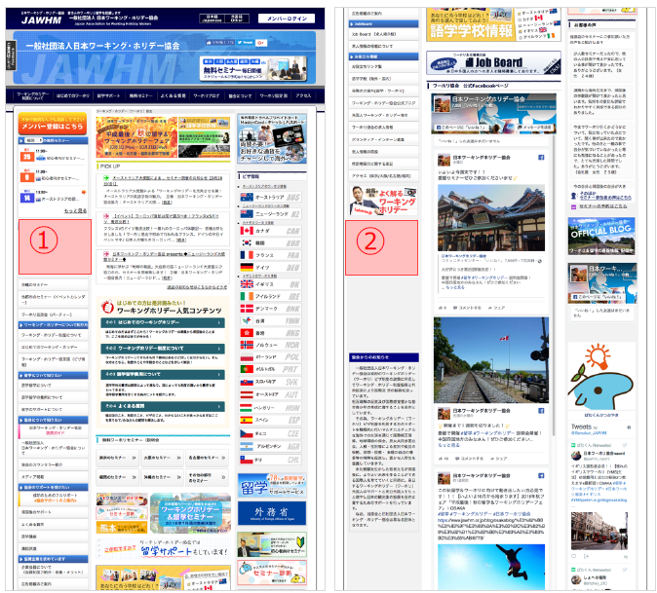

気軽に情報収集しよう！

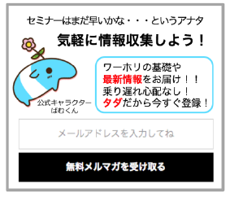

公式キャラクター
ばむくん

左のバナーを、①と②の位置に設置してください。
Thiết lập vị trí biểu ngữ bên trái
動作は、ＳＰのバナーと一緒です。giống với biểu ngữ bên SP

メールアドレスを入力してね
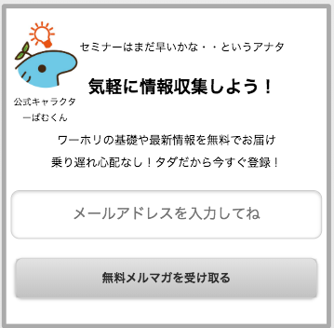
ワーホリの基礎や
最新情報をお届け！！
乗り遅れ心配なし！
タダだから今すぐ登録！

無料メルマガを受け取る

